Grafica
Diferencias en tiempo
Prueba | BSTree | LinkedList
1 | 9000 | 25900
2 | 9700 | 31000
3 | 10000 | 29300
4 | 8900 | 19200
5 | 9600 | 46700
6 | 15000 | 46800
7 | 9800 | 30900
8 | 8700 | 22100

Pruebas
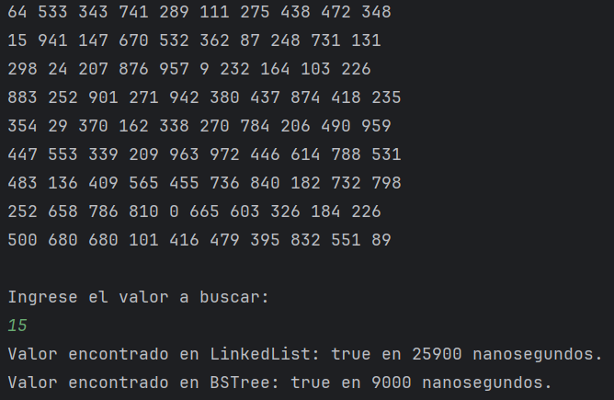
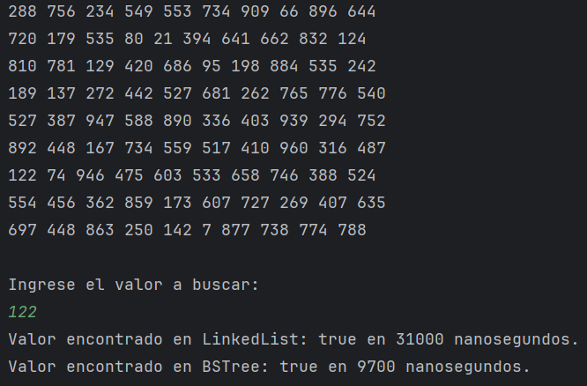
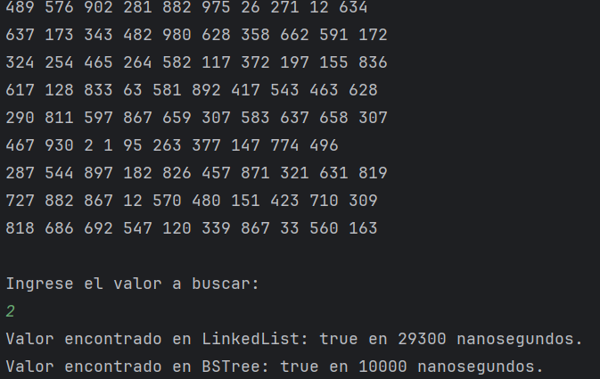
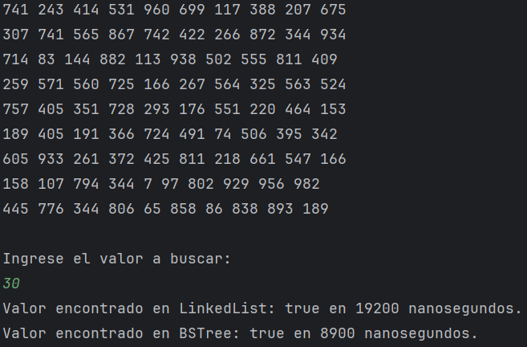
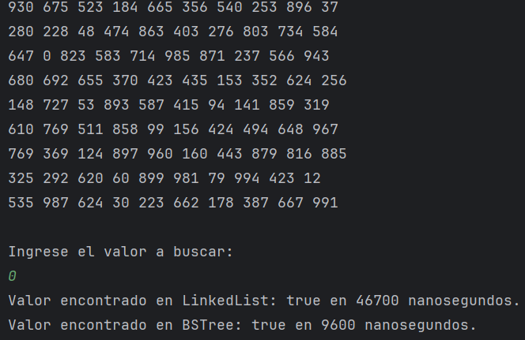
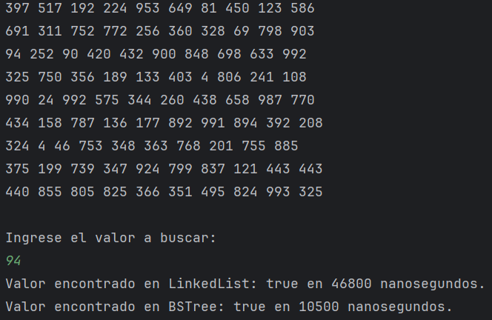
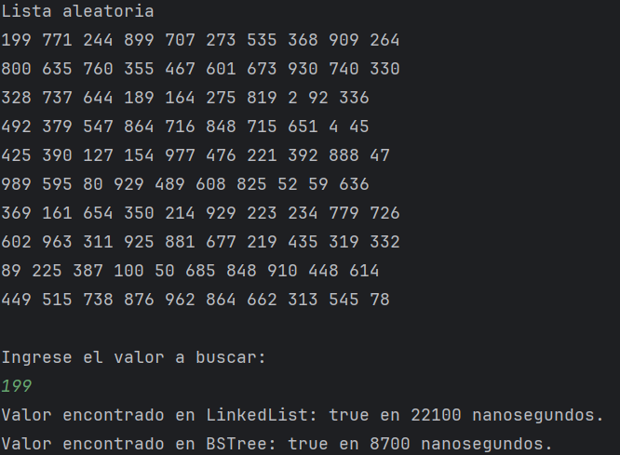
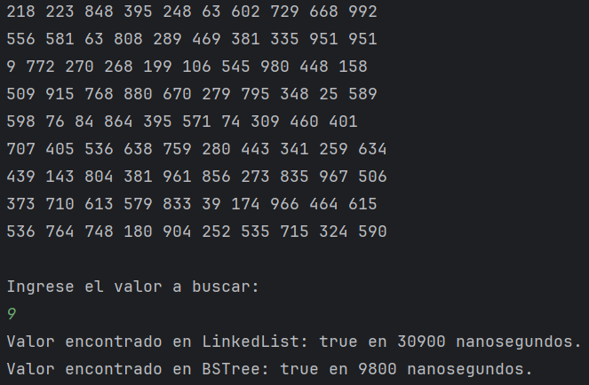
1 | 2 | 3 | 4 | 5 | 6 | 7 | 8

